IO関連
詳細設計書 |  |  | 論理名称 |  | K001 |  |  | システムID | SYM |  |  |  | 改訂日 |  | 2023-06-06
 |  |  | 物理名称 |  | 勤怠情報一覧（日別） |  |  | システム名称 | 勤怠管理システム |  |  |  | 改訂者 |  | 長島凱斗
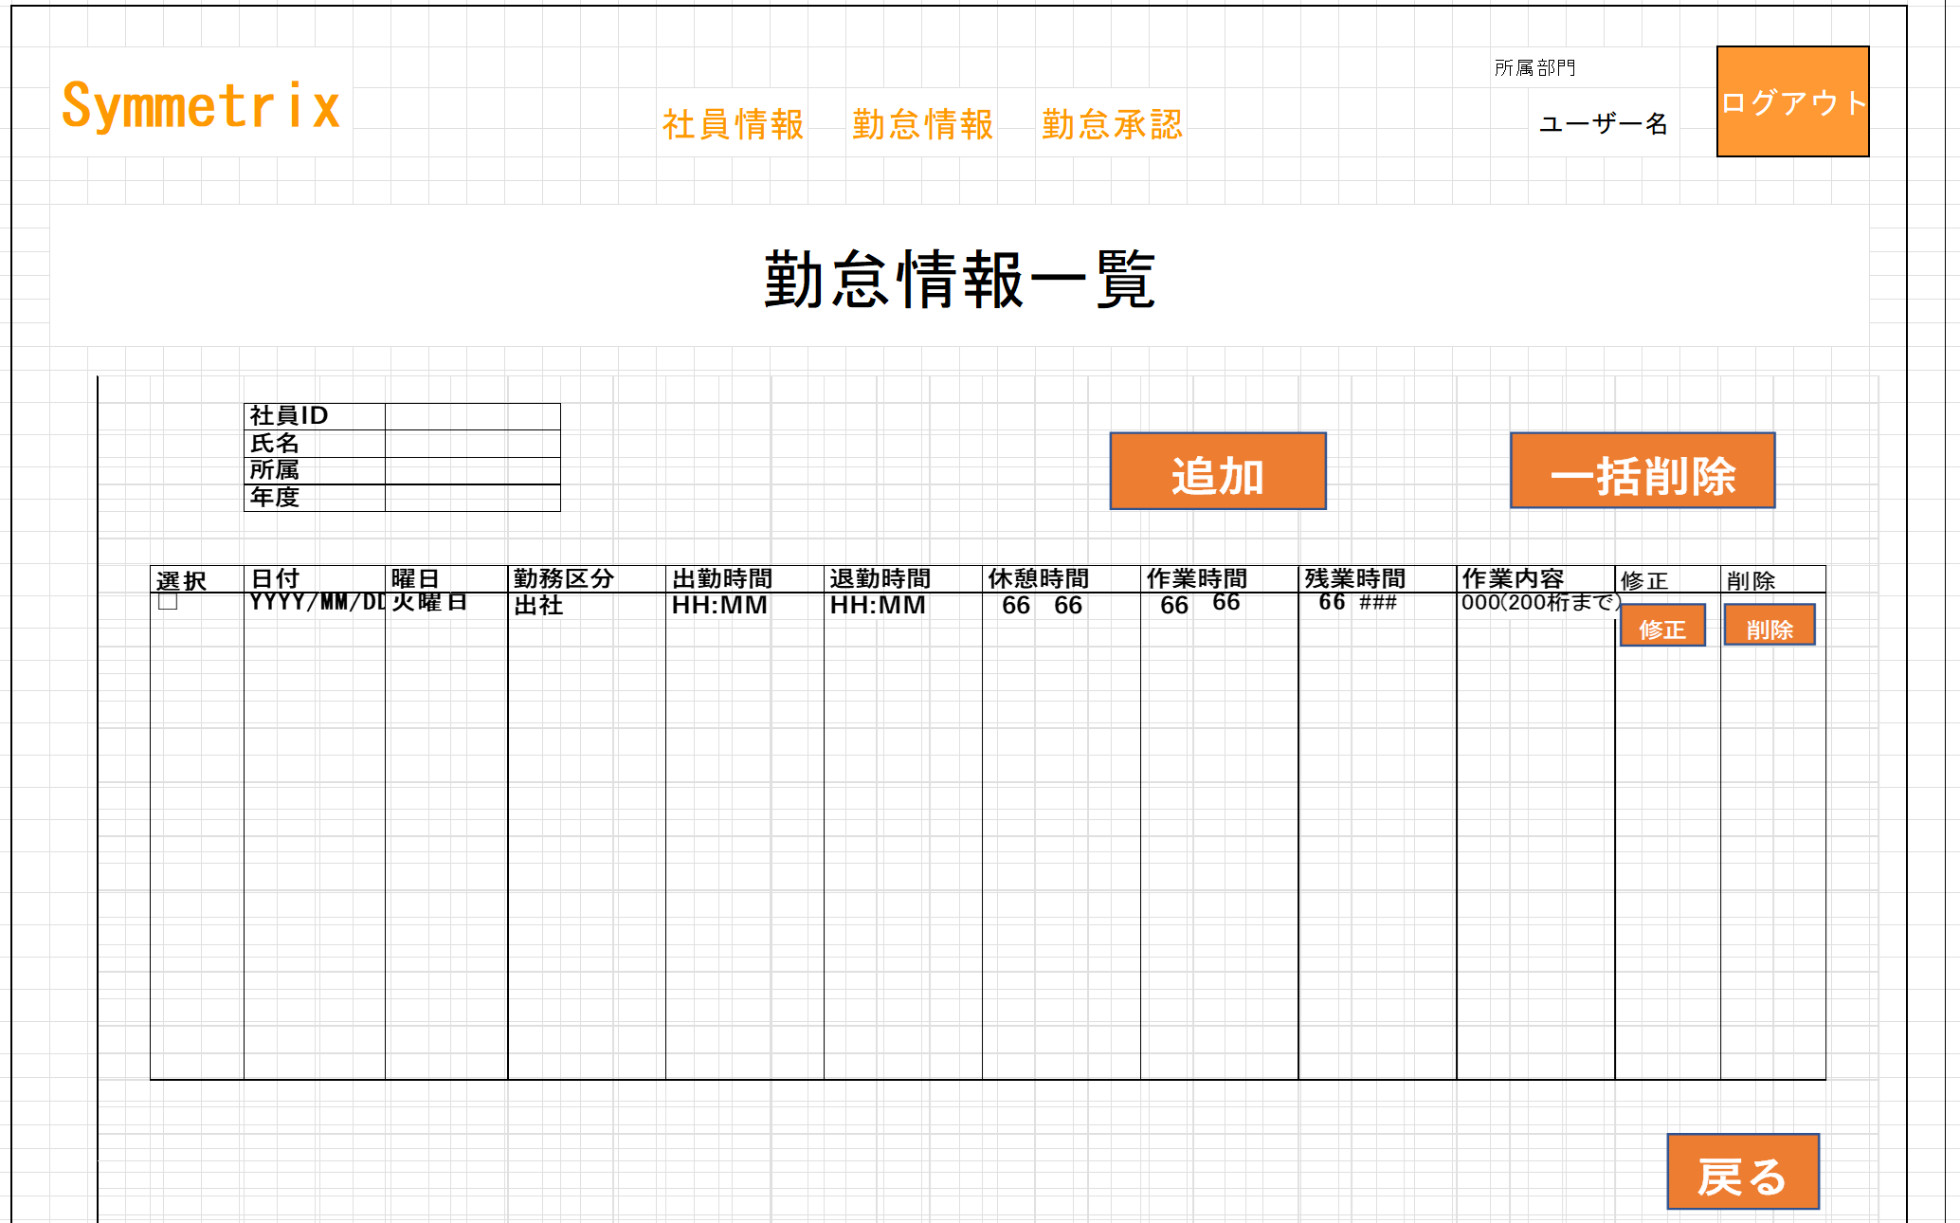
I/O関連図

ログイン
勤怠情報一覧（月別）
勤怠情報一覧（日別）
更新・登録画面
 |  |  |  |  |  |  | 月リンク
 |  | ログインボタン |  |  |  |  | 検索ボタン |  |  |  |  | 追加・修正ボタン
 |  |  |  |  |  |  | 戻るボタン

 |  |  |  |  |  |  |  |  |  |  | データを取得
 |  |  |  |  |  |  | データを取得
 |  |  |  |  |  |  |  |  |  |  |  |  |  | データの更新・登録

 |  |  |  |  |  |  |  |  |  | 勤怠実績

パラメータ一覧
No | 論理名称 |  |  | 物理名称 |  | I/O | 備考
1 | 社員ID |  |  | EMPLOYEES_ID |  | I | 0
2 | 氏名 |  |  | EMPLOYEES_NAME |  | I | 0
3 | 所属部門ID |  |  | DEPT_ID |  | I
4 | 日付 |  |  | ATTENDANCE_DATE |  | I | 0
5 | 出勤時間 |  |  | START_TIME |  | I | 0
6 | 退勤時間 |  |  | END_TIME |  | I | 0
7 | 休憩時間 |  |  | REST_HOURS_DAY |  | I | 0
8 | 残業時間 |  |  | OVERTIME_HOURS_DAY |  | I | 0
9 | 勤務状態 |  |  | STATUS_ID |  | I | 0
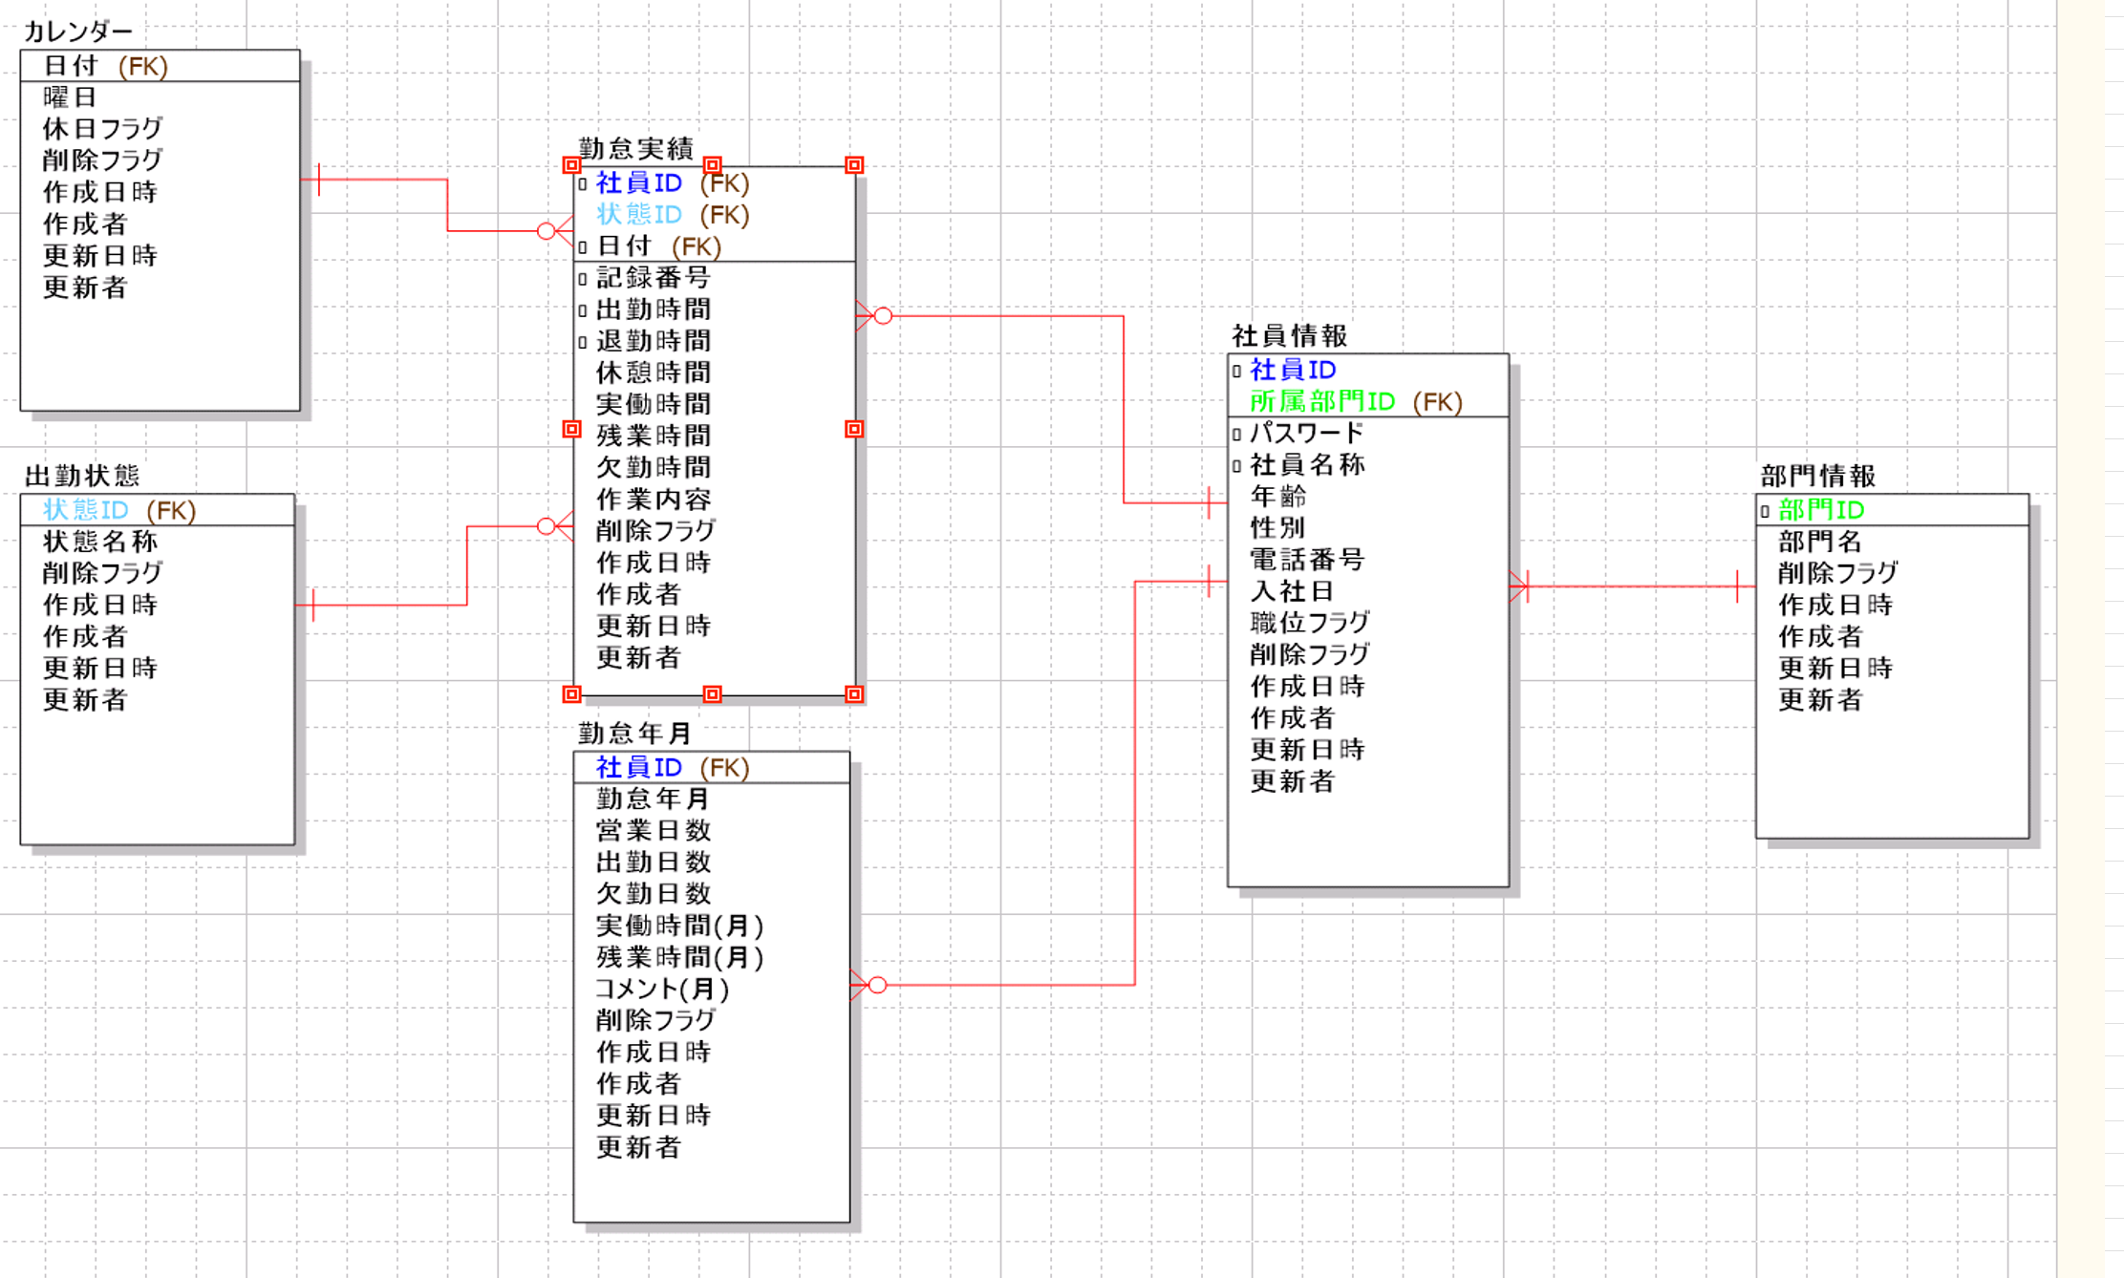
10 | 作業内容 |  |  | WORK_CONTENT |  | I
11 |  |  |  |  |  |  | 0
12 | 社員ID |  |  |  |  | I | ログイン画面
13 | 氏名 |  |  |  |  | I | ログイン画面
14 | 所属部門 |  |  |  |  | I | ログイン画面
15 | 年度 |  |  |  |  | I | 月別画面
16 | 日付 |  |  |  |  | O | 修正ボタン
テーブル一覧
No | 論理名称 |  |  | 物理名称 |  | I/O | 備考
8 | 社員情報 |  |  | T_EMPLOYEES |  | I/O
9 | 部門情報 |  |  | T_DEPT |  | O
10 | カレンダー |  |  | T_CALENDER |  | O
11 | 勤怠実績 |  |  | T_ATTENDANCE |  | O
12 | 出勤状態 |  |  | T_STATUS |  | O
13 | 勤怠年月 |  |  | T_ATTENDANCE_YM |  | O
14 | 勤怠実績
15 | 状態マスタ
16
ファイル一覧
No | 論理名称 |  |  | 物理名称 |  | I/O | 備考
8
9
10
11
12
13
14
15
16

イベント処理
詳細設計書 |  |  |  |  |  |  |  |  |  | 画面ID |  |  | K001 |  |  | システムID | KS | 改訂日 | 2023-06-06
 |  |  |  |  |  |  |  |  |  | 画面名称 |  |  | 勤怠実績一覧 |  |  | システム名称 | 勤怠管理システム | 改訂者 | 長島凱斗

1.初期表示処理

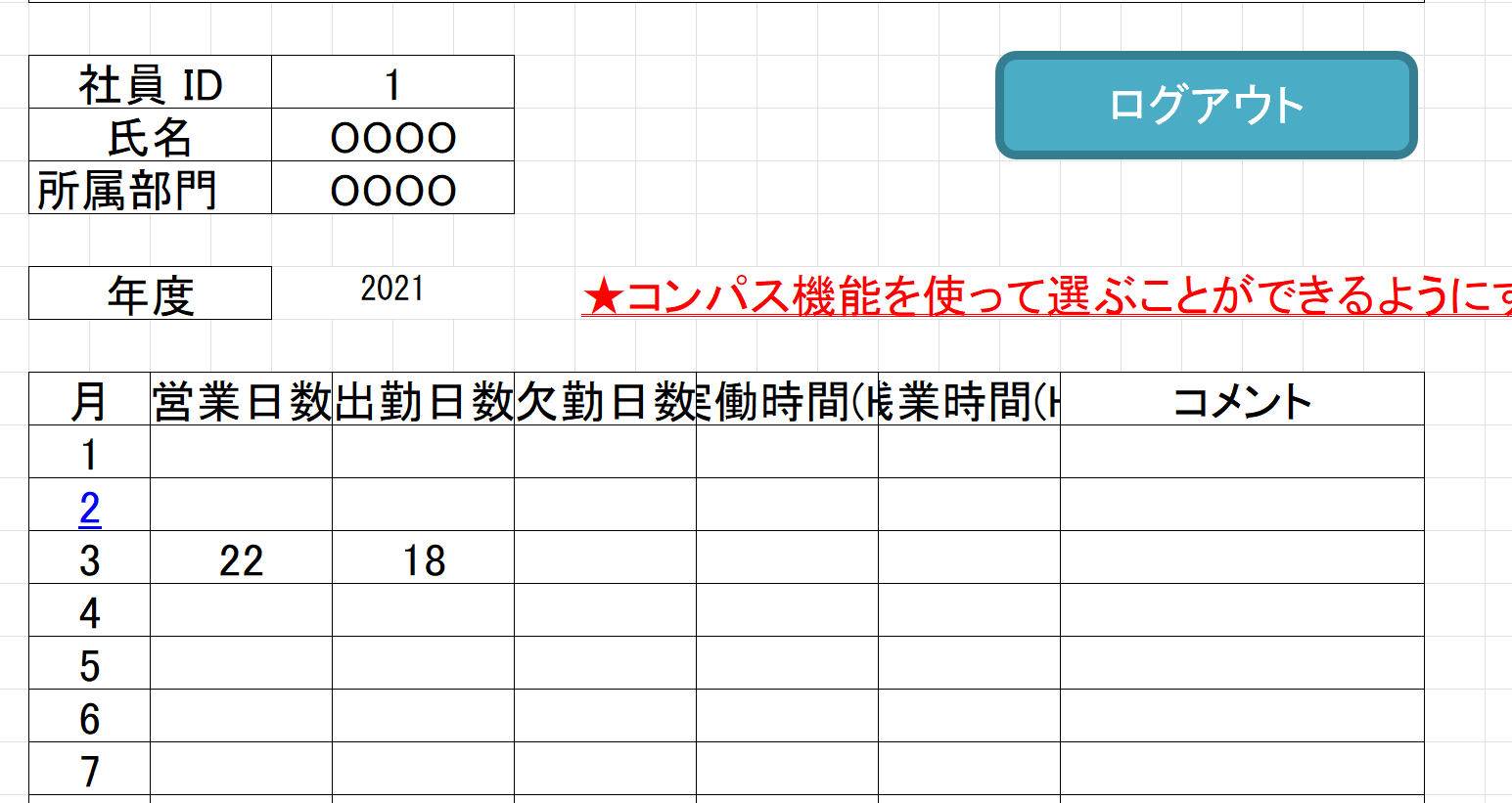
 | 1.1.画面制御

 |  | 1.1.1.活性化制御
 |  |  |  | なし
 |  |  |  | No | 項目名 |  |  |  |  |  | 活性化 |  |  | 条件
 |  |  |  | 1 | 追加 |  |  |  |  |  | 活性
 |  |  |  | 2 | 一括削除 |  |  |  |  |  | 非活性 |  |  | チェックボックスを１つでも選択しない場合
 |  |  |  | 3 | 修正 |  |  |  |  |  | 活性
 |  |  |  | 4 | 削除 |  |  |  |  |  | 活性
 |  |  |  | 5 | 戻る |  |  |  |  |  | 活性
 |  |  |  | 6 | 選択 |  |  |  |  |  | 活性

 | 1.2.社員情報一覧取得

 |  |  | 抽出項目

 |  |  |  | 社員ID EMPLOYEES_ID |  |  |  |  |  |  |  | 日付 |  |  | ATTENDANCE_DATE
 |  |  |  | 氏名 |  | EMPLOYEES_NAME |  |  |  |  |  | WEEKDAY（日付） AS 曜日
 |  |  |  | 所属 |  | DEPT_ID |  |  |  |  |  | 状態マスタ.状態名称 AS 勤務区分
 |  |  |  | 年度 |  | ATTENDANCE_DATE |  |  |  |  |  | 出勤時間
 |  |  |  |  |  |  |  |  |  |  |  | 退勤時間
 |  |  |  |  |  |  |  |  |  |  |  | 休憩時間
 |  |  |  |  |  |  |  |  |  |  |  | 実働時間 AS 作業時間
 |  |  |  |  |  |  |  |  |  |  |  | 残業時間
 |  |  |  |  |  |  |  |  |  |  |  | 作業内容

 |  |  | テーブル
 |  |  |  | 社員情報マスタ |  |  |  |  | T_EMPLOYEES
 |  |  |  | 勤怠実績マスタ |  |  |  |  | T_ATTENDANCE
 |  |  |  | 状態マスタ

 |  |  | 結合条件

 |  |  |  | 勤怠実績マスタ.状態ID ＝ 状態マスタ.状態ID
 |  |  |  | AND 状態マスタ.削除フラグ = '0'

 |  |  | 抽出条件
 |  |  |  | 勤怠実績マスタ.日付 LIKE ’年月％’ SELECT * FROM 社員情報マスタ WHERE 社員ID = '社員ID',氏名 = '氏名',所属 = '所属',年度 = '年度' 登録の場合: INSERT INTO 勤怠実績マスタ (日付,曜日,勤務区分,出勤時間,退勤時間,休憩時間,作業時間,残業時間,作業内容) VALUES('入力された日付'、'入力された曜日','入力された勤務区分','入力された出勤時間', '入力された退勤時間','入力された作業時間','入力された残業時間','入力された出勤時間') 修正の場合: UPDATE 勤怠実績マスタ SET 修正された項目 WHERE = 社員ID

 |  |  | 集約条件
 |  |  |  | なし

 |  |  | ソート順
 |  |  |  | 入社年月日

 |  |  | 抽出項目

 |  |  |  |  |  | tkj. | 日付
 |  |  |  |  |  | mol. | 曜日 |  |  |  | DAYOFWEEK("YYYY-MM-DD")
 |  |  |  |  |  | tkj. | 勤務区分
 |  |  |  |  |  | tkj. | 出勤時間
 |  |  |  |  |  | tkj. | 退勤時間
 |  |  |  |  |  | tkj. | 休憩時間
 |  |  |  |  |  | tkj. | 作業時間
 |  |  |  |  |  | tkj. | 残業時間

 |  |  | テーブル
 |  |  |  | 社員情報マスタ |  |  |  |  | T_EMPLOYEES

 |  |  | 抽出条件
 |  |  |  | 登録;

 |  |  | 集約条件
 |  |  |  | なし

 |  |  | ソート順
 |  |  |  | 入社年月日

 | 1.3.画面ヘッダー編集

 |  |  | 画面「閉じる」ボダン押下、ログイン画面表示する

1.4.追加ボタンクリック処理

 | ・勤怠情報登録画面へ遷移する。

 |  |  | 引数：
 |  |  |  | なし

1.5.一括削除ボタンクリック処理

 | 1.チェック

 |  | ①選択行チェック

 |  |  | １件も選択しない場合、エラーメッセージを表示する。

 |  |  |  | メッセージ内容：
 |  |  |  |  | E0001 |  | 勤怠実績を選択してください。

 |  | ②削除確認

 |  |  | 削除確認メッセージを表示する。「はい」をクリックする場合、7-2処理へ。「いいえ」をクリックする場合、処理を中止する。

 |  |  |  | メッセージ内容：
 |  |  |  |  | I0001 |  |  | 選択した勤怠実績を削除してもよろしいですか。

 | 2.削除処理

 |  |  | ・選択した社員情報削除する。
 |  | 更新項目
 |  |  | 削除フラグ＝’１’
 |  |  | 更新年月日
 |  |  | 更新者

 |  | 更新テーブル
 |  |  | 勤怠実績

 |  | 更新条件
 |  |  | 日付 IN 画面の特定した日付リスト

1.6.修正ボタンクリック処理

 | ・勤怠情報更新・登録画面へ遷移する。

 |  |  | 引数：
 |  |  |  | 日付

1.7.削除ボタンクリック処理

 | ・削除処理を実行する。

 |  | 更新項目
 |  |  | 削除フラグ＝’１’
 |  |  | 更新年月日
 |  |  | 更新者

 |  | 更新テーブル
 |  |  | 勤怠実績

 |  | 更新条件
 |  |  | 日付 ＝ 画面の特定した日付

 |  |  | 引数：
 |  |  |  | なし

1.6.ログアウトボタンクリック処理

 |  |  | ヘッダー「閉じる」ボダン押下、ログイン画面遷移する。

